附图
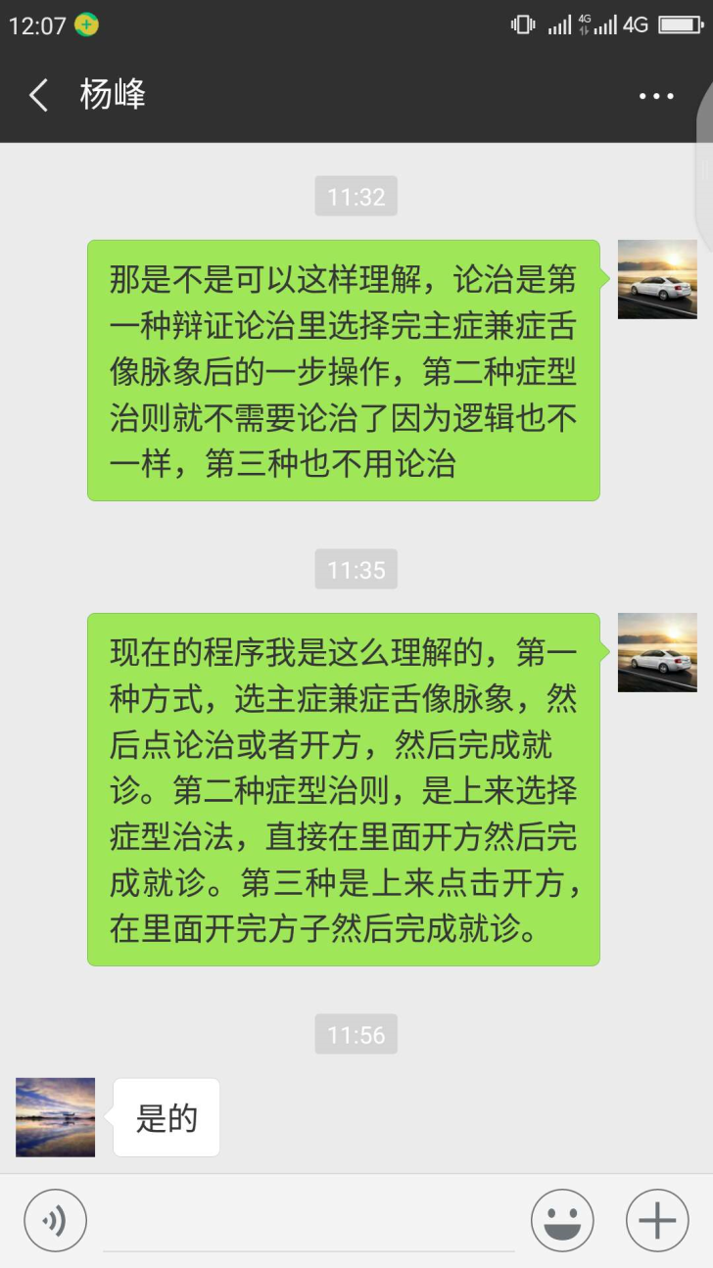
问题3，库中脏数据问题以及针灸处方名称问题
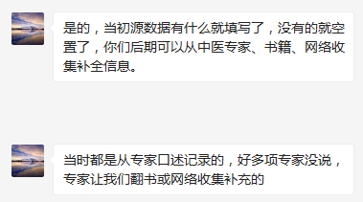

问题5，模块需求确认问题
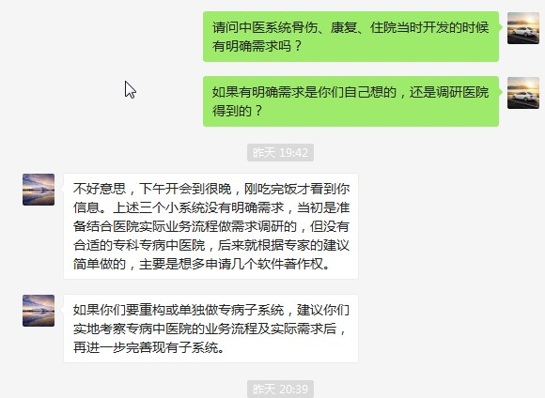

问题6，临床问题

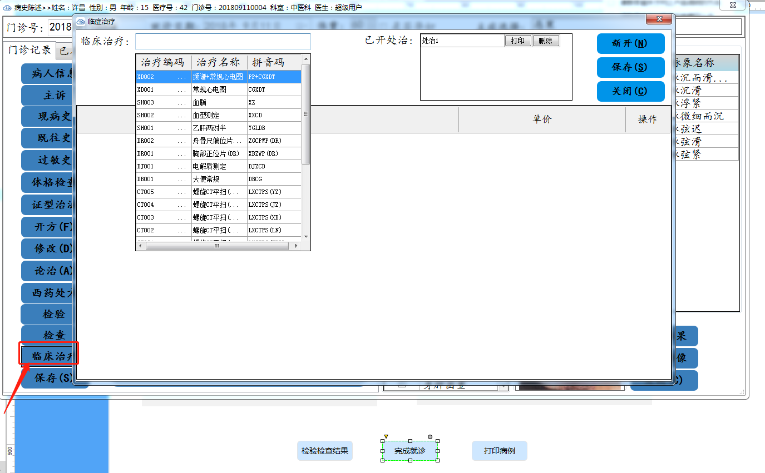
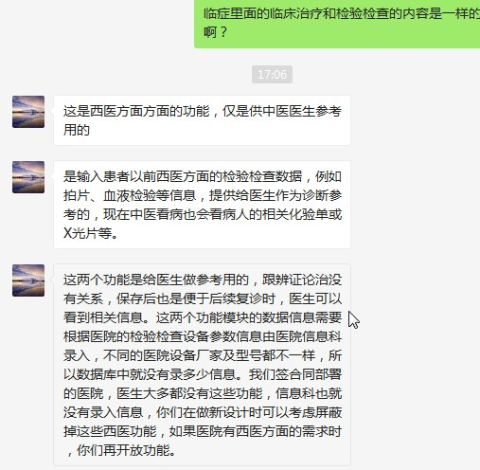

问题7，论治与开方的区别

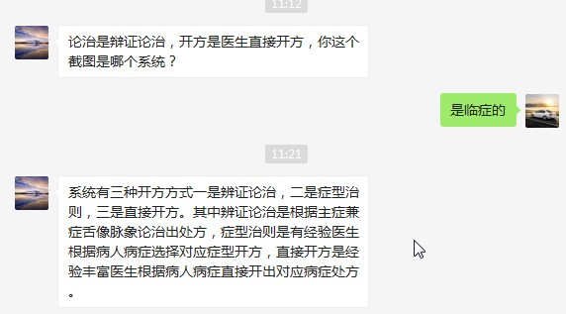

 | 我方问：
 | 那是不是可以这样理解，论治是第一种辩证论治里选择完主症兼症舌像脉象后的一步操作，第二种症型治则就不需要论治了因为逻辑也不一样，第三种也不用论治
 | wangchen 11:33:02
 | 现在的程序我是这么理解的，第一种方式，选主症兼症舌像脉象，然后点论治或者开方，然后完成就诊。第二种症型治则，是上来选择症型治法，直接在里面开方然后完成就诊。第三种是上来点击开方，在里面开完方子然后完成就诊。

